MAYO 2026
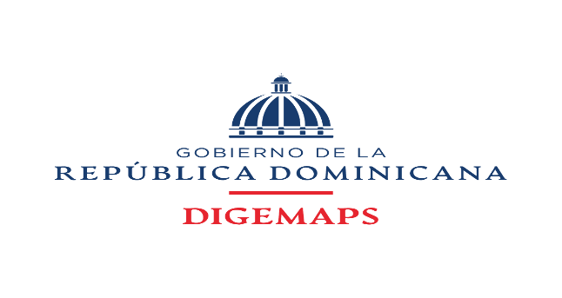

DIRECCION GENERAL DE MEDICAMENTOS, ALIMENTOS Y PRODUCTOS SANITARIOS

FUENTE 2122 RECURSOS DE CAPTACION DIRECTA DE DIGEMAPS DEL MINISTERIO DE SALUD PUBLICA DIRIGIDA A LA CUENTA CUT AÑO 2026

INFORME DE RECAUDACIONES MES DE MAYO 2026
CUENTA |  | MONTO
100010102521794 DIGEMAPS |  | $30,249,297.74
9604738433 VUCE |  | $9,204,000.00
SIRITE |  | $5,721,500.00
TOTALES |  | 45,174,797.74

PREPARADO POR:
 | GUILLERMINA ROSARIO
 | Analista Financiero
 | DIGEMAPS
 | 2026-06-08

REVISADO POR:
 | YUDIAN RAMIREZ
 | Encargada Administrativo Financiero
 | DIGEMAPS

